PDU 2026 FAO

FAO

DIRIGENTES DA UNIDADE




DIRETORIA Carina Toda COORDENAÇÃO ACADÊMICA Nikeila Chacon de Oliveira Conde COORDENAÇÃO ADMINISTRATIVA Deisy Carloane Farias de Almeida COORDENAÇÃO DO CURSO DE GRADUAÇÃO EM ODONTOLOGIA Thyago Leite Campos de Araújo Andrezza Lauria de Moura COORDENAÇÃO DO PROGRAMA DE PÓS-GRADUAÇÃO EM ODONTOLOGIA Juliana Vianna Pereira Adriana Corrêa de Queiroz Pimentel

APRESENTAÇÃO
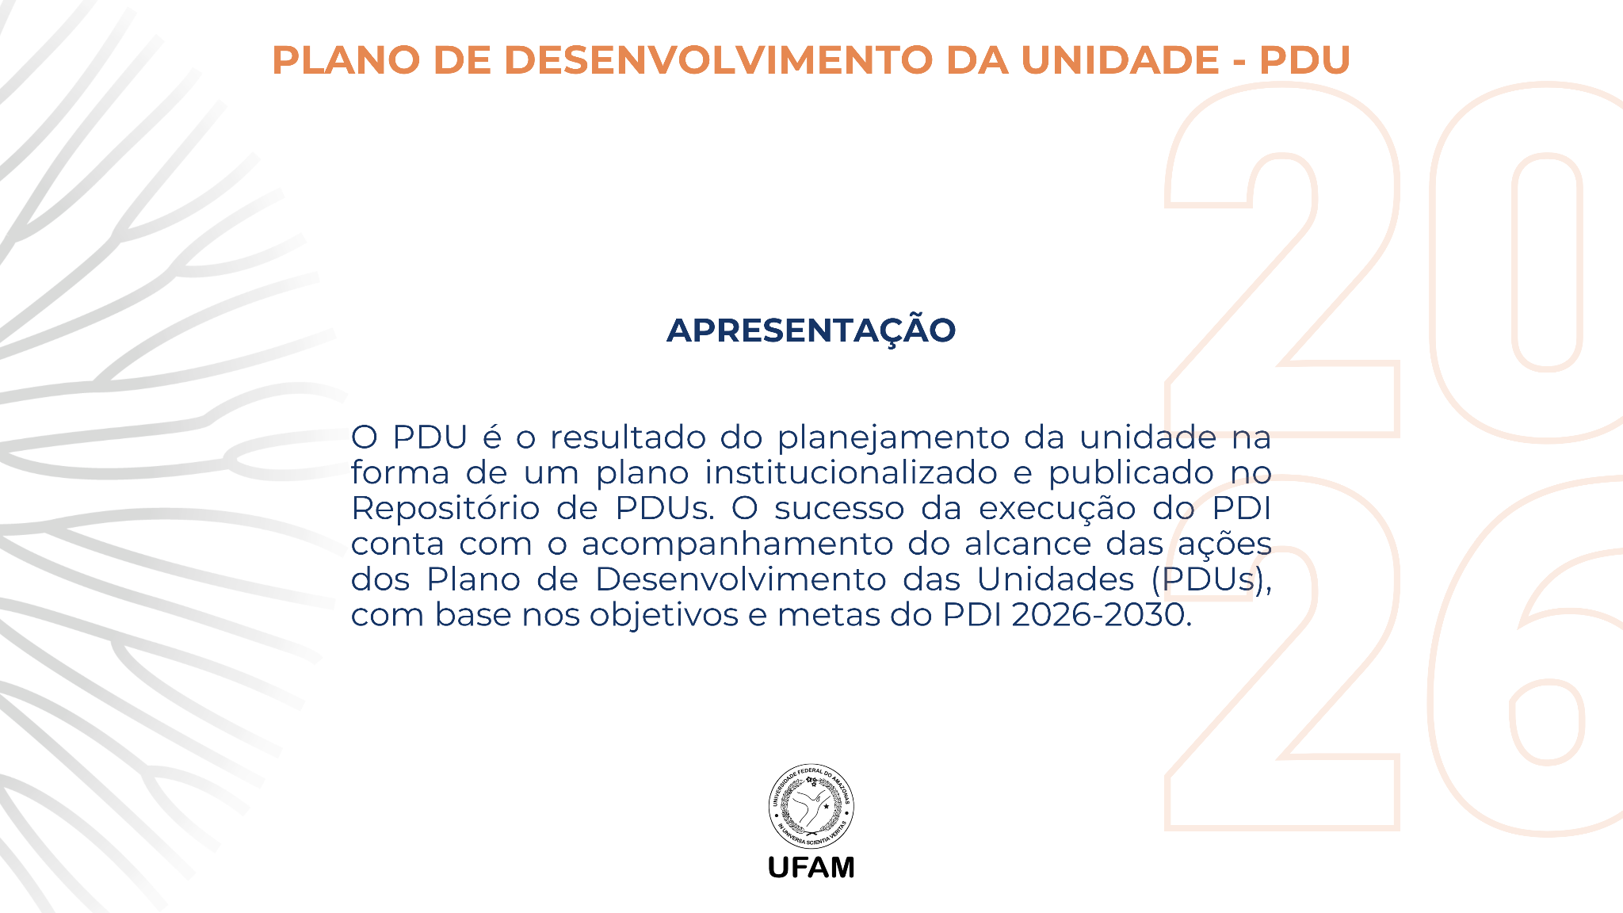

PLANO DE AÇÃO 2026 - AÇÕES ACAD
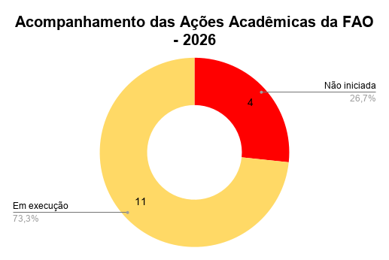
Nº da ação | AÇÃO (ação estratégica da unidade para alcançar os objetivos do PDI) | EIXO TEMÁTICO (*proveniente do PDI) | OBJETIVO ESTRATÉGICO (*proveniente do PDI) | RESPONSÁVEL PELA AÇÃO | MÊS (previsto para a conclusão da ação) | Status | Data de conclusão (da ação) | Evidência (inserir link de documento que evidencia a execução/conclusão da ação pela unidade, como: resolução, ata, fotos, cobertura jornalística, planilha etc) | JUSTIFICATIVA (se não iniciada ou não concluída em 2026)
1 | Estimular a participação consciente dos alunos no ENADE. | 1. ENSINO DE GRADUAÇÃO | OE1.1 - Elevar os conceitos dos cursos de graduação. | CCO | Dezembro | Não iniciada | 31/12/2026
2 | Monitorar a evasão dos cursos de graduação. | 1. ENSINO DE GRADUAÇÃO | OE1.4 - Promover o sucesso acadêmico e permanência estudantil. | CCO/ ACAD | Dezembro | Em execução | 31/12/2026
3 | Monitorar a retenção dos cursos de graduação. | 1. ENSINO DE GRADUAÇÃO | OE1.4 - Promover o sucesso acadêmico e permanência estudantil. | CCO/ ACAD | Dezembro | Em execução | 31/12/2026
4 | Monitorar a evasão na pós-graduação. | 2. PESQUISA E PÓS-GRADUAÇÃO | OE1.2 - Avaliar as necessidades de criação, modificação e extinção dos cursos de graduação. | PPGO | Dezembro | Em execução | 31/12/2026
5 | Monitorar a retenção na pós-graduação. | 2. PESQUISA E PÓS-GRADUAÇÃO | OE2.1 - Consolidar os programas de pós-graduação stricto sensu, de acordo com os normativos vigentes da CAPES. | PPGO | Dezembro | Em execução | 31/12/2026
6 | Definir e executar o acompanhamento acadêmico, a orientação e a integração dos discentes. | 1. ENSINO DE GRADUAÇÃO | OE1.8 - Promover a inclusão e a diversidade na Iinstituição. | CCO | Novembro | Em execução | 30/11/2026
7 | Divulgar os editais de monitoria e tutoria. | 1. ENSINO DE GRADUAÇÃO | OE1.4 - Promover o sucesso acadêmico e permanência estudantil. | CCO | Agosto | Em execução | 11/08/2026
8 | Realização de semana acadêmica dos cursos de graduação: mini-cursos, palestras, workshops e apresentações culturais. | 1. ENSINO DE GRADUAÇÃO | OE1.4 - Promover o sucesso acadêmico e permanência estudantil. | CCO e ACAD | Novembro | Não iniciada | 30/11/2026
9 | Realização de semana acadêmica da pós-graduação: apresentação de pesquisas acadêmicas, mini-cursos, palestras, workshops e apresentações culturais. | 2. PESQUISA E PÓS-GRADUAÇÃO | OE2.3 - Ampliar o desenvolvimento da pesquisa no ensino de graduação e pós-graduação. | PPGO | Outubro | Não iniciada | 30/10/2026
10 | Ofertar orientação e preparação específica para o ENADE. | 1. ENSINO DE GRADUAÇÃO | OE1.1 - Elevar os conceitos dos cursos de graduação. | CCO | Novembro | Em execução | 30/11/2026
11 | Ampliar a integração entre grupos de pesquisa: internamente na unidade, bem como em redes de cooperação com outros grupos/instituições nacionais e internacionais. | 2. PESQUISA E PÓS-GRADUAÇÃO | OE2.3 - Ampliar o desenvolvimento da pesquisa no ensino de graduação e pós-graduação. | PPGO | Dezembro | Em execução | 31/12/2026
12 | Atualizar o PPC do curso de graduação, incluindo a implementação da curricularização da extensão. | 2. PESQUISA E PÓS-GRADUAÇÃO | OE1.4 - Promover o sucesso acadêmico e permanência estudantil. | NDE/CCO/ACAD/DIREÇÃO | Dezembro | Em execução | 31/12/2026
13 | Estimular a participação docente, discentes, TAEs nas atividades de extensão por meio do Programa de Extensão da FAO | 3. EXTENSÃO | OE3.1 - Ampliar as ações de extensão universitária, em conformidade com o princípio da indissociabilidade entre ensino, pesquisa, extensão e inovação, com excelência, participação social e compromisso socioambiental. | CCO/ ACAD | Agosto | Em execução | 11/08/2026
14 | Estimular a participação docente, discentes, TAEs nas atividades de pesquisa por meio do Programa de Iniciação Científica | 2. PESQUISA E PÓS-GRADUAÇÃO | OE2.3 - Ampliar o desenvolvimento da pesquisa no ensino de graduação e pós-graduação. | ACAD/CCO/PPGO | Abril | Em execução | 30/04/2026
15 | Estimular a produção científica da unidade | 1. ENSINO DE GRADUAÇÃO | OE1.4 - Promover o sucesso acadêmico e permanência estudantil. | Coordenação Acadêmica | Novembro | Não iniciada | 31/12/2026

PLANO DE AÇÃO 2026 - AÇÕES ADMI
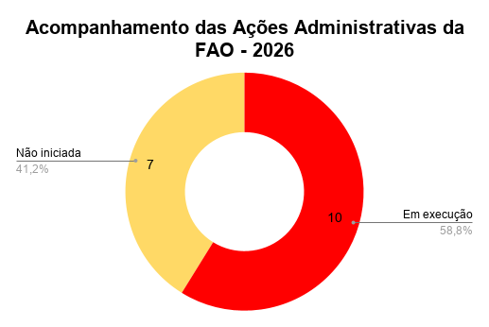
Nº da ação | AÇÃO (ação estratégica da unidade para alcançar os objetivos do PDI) | EIXO TEMÁTICO (*proveniente do PDI) | OBJETIVO ESTRATÉGICO (*proveniente do PDI) | RESPONSÁVEL PELA AÇÃO | MÊS (previsto para a conclusão da ação) | Status | Data de conclusão (da ação) | Evidência (inserir link de documento que evidencia a execução/conclusão da ação pela unidade, como: resolução, ata, fotos, cobertura jornalística, planilha etc) | JUSTIFICATIVA (se não iniciada ou não concluída em 2026)
1 | Elaborar e monitorar a execução do PDU. | 7. PLANEJAMENTO E GESTÃO | OE7.2 - Desempenhar a gestão administrativa com efetividade. | Direção/CCO/ACAD/ADM/PPGO | Março | Em execução
2 | Monitorar a Gestão de Riscos na PlataformaFOR. | 7. PLANEJAMENTO E GESTÃO | OE7.2 - Desempenhar a gestão administrativa com efetividade. | Coordenação Acadêmica / Coordenação Administrativa | Dezembro | Não iniciada
3 | Elaborar e monitorar o PGO da unidade. | 7. PLANEJAMENTO E GESTÃO | OE7.2 - Desempenhar a gestão administrativa com efetividade. | Direção / Coordenação Administrativa | Dezembro | Em execução
4 | Executar e Monitorar a dotação orçamentária da unidade. | 7. PLANEJAMENTO E GESTÃO | OE7.2 - Desempenhar a gestão administrativa com efetividade. | Direção / Coordenação Administrativa | Dezembro | Em execução
5 | Monitorar, com informações da PCU, o andamento das obras/reformas solicitadas. | 10. INFRAESTRUTURA FÍSICA | OE10.2 - Expandir/modernizar a infraestrutura física necessária ao desenvolvimento da Instituição, de acordo com os princípios e diretrizes de sustentabilidade da administração pública federal. | Direção / Coordenação Administrativa | Dezembro | Em execução
6 | Participar das ações do Programa de Desenvolvimento Gerencial (PDG) oferecidos pela PROGESP. | 9. GESTÃO DE PESSOAS | OE9.2 - Implementar a Política de Gestão de Pessoas, conforme parâmetros estabelecidos pelos órgãos de controle da administração pública. | Direção/CCO/ACAD/ADM/PPGO | Dezembro | Não iniciada
7 | Monitorar o andamento das solicitações feitas via GLPI à PCU. | 10. INFRAESTRUTURA FÍSICA | OE10.1 - Assegurar condições de pleno funcionamento das edificações existentes, de acordo com os princípios e diretrizes de sustentabilidade da administração pública federal. | Coordenação Administrativa | Dezembro | Em execução
8 | Iniciar o processo de estudo em conjunto com o arquivo central para liberação de documentos administrativos antigos com objetivo de liberar espaço físico para regularização de documentos do arquivo morto administrativo conforme a lei. | 10. INFRAESTRUTURA FÍSICA | OE7.2 - Desempenhar a gestão administrativa com efetividade. | Coordenação Administrativa | Dezembro | Não iniciada
9 | Garantir o funcionamento operacional do prédio atual, mantendo o contanto com as instâncias que realizam manutenção da infraestrutura atual. | 10. INFRAESTRUTURA FÍSICA | OE10.1 - Assegurar condições de pleno funcionamento das edificações existentes, de acordo com os princípios e diretrizes de sustentabilidade da administração pública federal. | Direção / Coordenação Administrativa | Dezembro | Em execução
10 | Criar POPs (Procedimentos Operacionais Padrão) para as principais atividades oferecidas pelos setores para garantir que cada servidor compreenda integralmente o escopo de sua atuação. | 9. GESTÃO DE PESSOAS | OE7.2 - Desempenhar a gestão administrativa com efetividade. | Direção/CCO/ACAD/ADM/PPGO | Junho | Não iniciada
11 | Promover força-tarefa para a triagem, higienização e organização dos arquivos de prontuário que estão arquivados. | 10. INFRAESTRUTURA FÍSICA | OE10.1 - Assegurar condições de pleno funcionamento das edificações existentes, de acordo com os princípios e diretrizes de sustentabilidade da administração pública federal. | Coordenação Administrativa | Dezembro | Não iniciada
12 | Acompanhar o processo de aquisição de material de consumo da Faculdade de Odontologia. | 7. PLANEJAMENTO E GESTÃO | OE7.3 - Conduzir eficientemente a gestão das aquisições e contratações no âmbito institucional. | Coordenação Administrativa | Setembro | Em execução
13 | Implementar informativo nos murais mediante a publicação de boletins mensais para alinhar as expectativas da comunidade acadêmica. | 7. PLANEJAMENTO E GESTÃO | OE7.2 - Desempenhar a gestão administrativa com efetividade. | Coordenação Administrativa | Dezembro | Não iniciada
14 | Iniciar tratativas para aquisição de geradores, viabilização de castelo de água, de subestação e aquisição de câmeras de segurança, bem como o sistema de monitoramento para o novo bloco da Faculdade de Odontologia que está sendo construído no campus universitário setor sul | 10. INFRAESTRUTURA FÍSICA | OE10.2 - Expandir/modernizar a infraestrutura física necessária ao desenvolvimento da Instituição, de acordo com os princípios e diretrizes de sustentabilidade da administração pública federal. | Direção / Coordenação Administrativa | Agosto | Não iniciada
15 | Articular junto à Administração Superior a viabilização de recursos orçamentários para o pleno funcionamento do curso. | 7. PLANEJAMENTO E GESTÃO | OE7.2 - Desempenhar a gestão administrativa com efetividade. | Direção / Coordenação Administrativa | Dezembro | Em execução
16 | Articular parcerias para obtenção de dotação orçamentária externa. | 7. PLANEJAMENTO E GESTÃO | OE7.2 - Desempenhar a gestão administrativa com efetividade. | Direção / Coordenação Administrativa | Dezembro | Em execução
17 | Incentivar capacitação dos servidores Técnico-Administrativos em Educação | 9. GESTÃO DE PESSOAS | OE9.2 - Implementar a Política de Gestão de Pessoas, conforme parâmetros estabelecidos pelos órgãos de controle da administração pública. | Coordenação Administrativa | Dezembro | Em execução

CONTRACAPA


